Vật tư hoàn thiện
 |  |  | Báo giá vật tư hoàn thiện
Thông tin khách hàng: Họ và tên: nguyễn võ anh quang Số điện thoại: 0911639659 Ngày xuất báo giá: 04/12/2025
STT | Ảnh | Thương hiệu | Tên | SKU | Đơn vị tính | Đơn giá | Khối lượng | Thành tiền
I. Danh sách gạch & ngói |  |  |  |  |  | 32,782,061
1 | 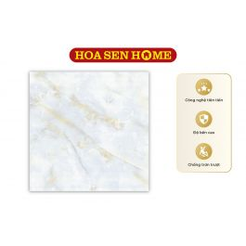 | TRUNG NGUYÊN | Gạch bán sứ Trung Nguyên THS88.5009 800mmx800mm | G02000051 | m² | 243,000 | 65.28 | 15,863,040
2 | 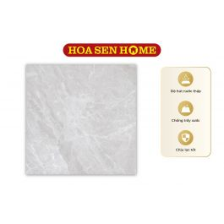 | LUSTRA | Gạch granite LUSTRA INSPA1001000005: 1000mmx1000mm | G17000147 | m² | 389,880 | 36 | 14,035,680
3 | 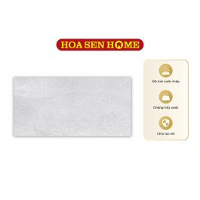 | LUSTRA | Gạch men LUSTRA INCEF0300600008TD: 300mmx600mm | G15000094 | m² | 222,480 | 10.8 | 2,402,784
4 | 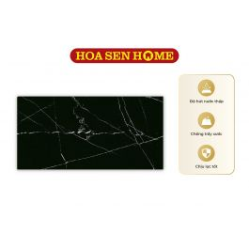 | LUSTRA | Gạch men LUSTRA INCEF0300600011TD: 300mmx600mm | G15000102 | m² | 222,480 | 2.16 | 480,557
II. Sơn |  |  |  |  |  | 575,495,900
5 |  | DULUX | Sơn nước ngoại thất cao cấp WEATHERSHIELD Bề mặt mờ - BJ8 Màu Pha Dulux (Mã màu: #ffffff - Dung tích: 5L) | K02000233 | Lon | 2,100,350 | 274 | 575,495,900
III. Danh sách thiết bị vệ sinh
IV. Danh sách tôn
V. Vật tư hoàn thiện |  |  |  |  |  | 749,840,550
6 |  | Không có | Gạch lát vệ sinh (nhám) 300x600 |  | m² | 271,000 | 35 | 9,485,000
7 |  | Không có | Gạch lát nền 600x600 |  | m² | 284,000 | 357 | 101,388,000
8 |  | Không có | Đá granite |  | m² | 1,600,000 | 37 | 59,200,000
9 |  | Không có | Gạch ốp vệ sinh 300x600 |  | m² | 271,000 | 186 | 50,406,000
10 |  | Không có | Gạch lát vệ sinh 300x600 |  | m² | 271,000 | 36 | 9,756,000
11 |  | Không có | Cửa sổ nhiều cánh |  | m² | 2,500,000 | 27 | 67,500,000
12 |  | Không có | Bồn tắm |  | Cái | 17,500,000 | 1 | 17,500,000
13 | 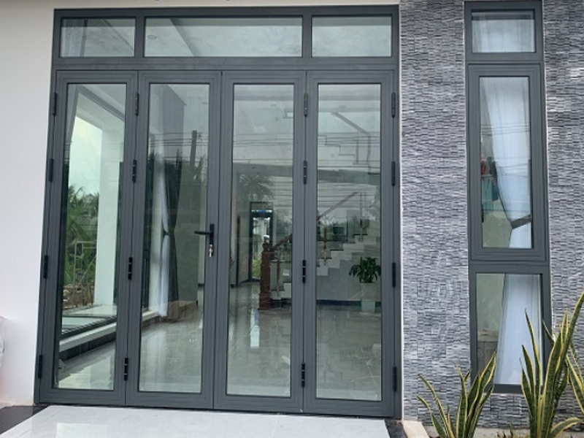 | Không có | Cửa đi 4 cánh |  | m² | 2,500,000 | 57 | 142,500,000
14 | 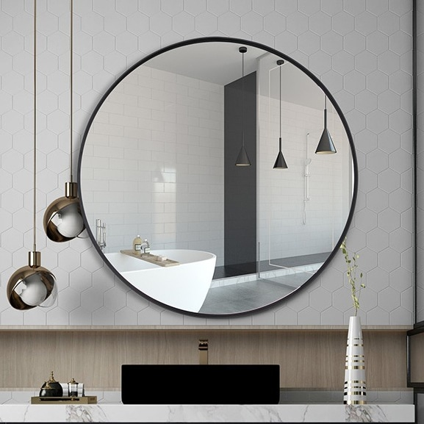 | Không có | Gương soi |  | Bộ | 693,000 | 4 | 2,772,000
15 |  | Không có | Bồn vệ sinh kèm vòi xịt |  | Bộ | 3,150,000 | 4 | 12,600,000
16 |  | Không có | Lavabo (kèm phụ kiện) |  | Bộ | 2,650,000 | 4 | 10,600,000
17 |  | Không có | Vòi tắm hoa sen nóng lạnh |  | Bộ | 4,300,000 | 2 | 8,600,000
18 | 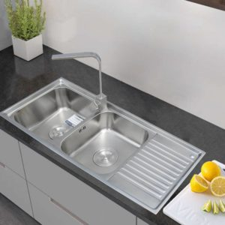 | Không có | Chậu rửa INOX cao cấp 105 Toàn Mỹ: 1050mmx440mmx220mm |  | Bộ | 2,680,000 | 1 | 2,680,000
19 |  | Không có | Sơn lót nội thất |  | Kg | 312,550 | 181 | 56,571,550
20 |  | Không có | Dây điện |  | m | 52,990 | 800 | 42,392,000
21 | 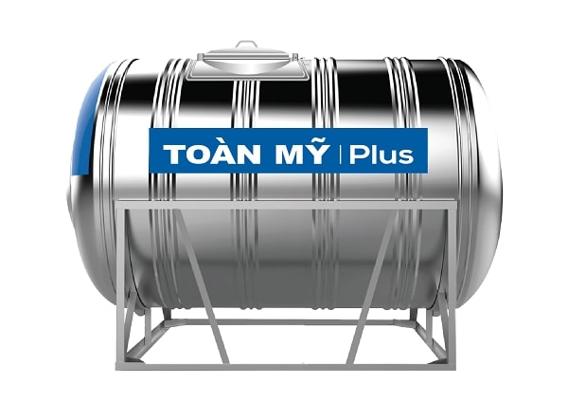 | Không có | Bồn nước |  | Cái | 13,580,000 | 1 | 13,580,000
22 | 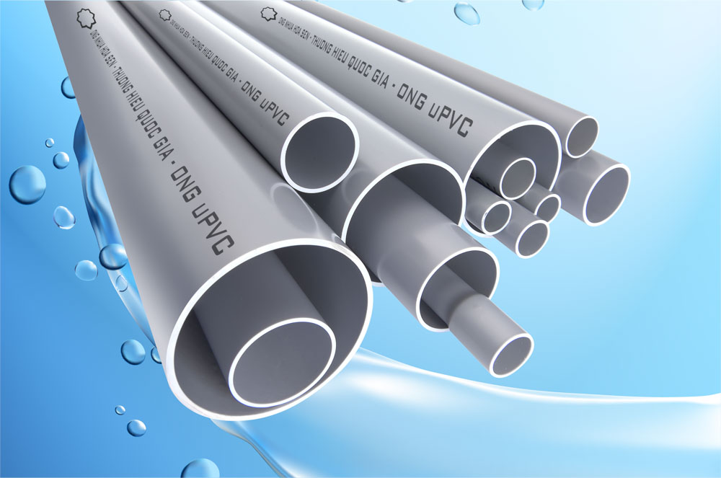 | Không có | Ống nhựa |  | m | 28,400 | 800 | 22,720,000
23 | 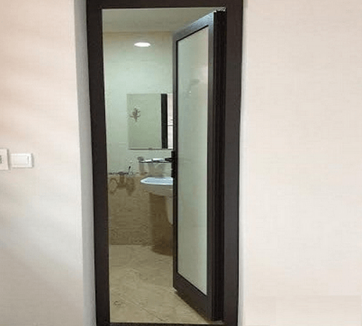 | Không có | Cửa đi vệ sinh 1 cánh |  | m² | 2,200,000 | 17 | 37,400,000
24 |  | Không có | Cửa đi 1 cánh |  | m² | 2,500,000 | 27.72 | 69,300,000
25 |  | Không có | Máy nước nóng năng lượng mặt trời I304 24 ống TM: 240L |  | Cái | 12,890,000 | 1 | 12,890,000
Tổng giá: |  |  |  |  |  |  |  | 1,358,118,511

